INDEX
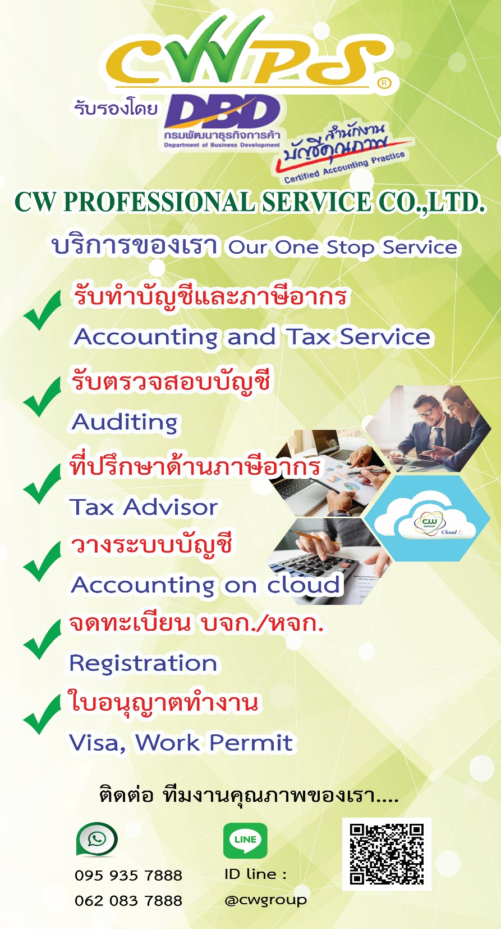
ระบบบัญชีเดียว - ตัวอย่าง รายงานการคุมบัญชีต่างๆ ของกิจการ
คุมเอกสารภายในของกิจการ - กรณีไม่ได้ใช้โปรแกรมออนไลน์ |  | สนใจใช้โปรแกรมบัญชีออนไลน์
(1) | ทะเบียนคุมเงินสดย่อย | ติดต่อเจ้าหน้าที่ CWPS
(2) | คุมบัญชีธนาคารกระแสรายวัน | เพจ : CWPS แชร์บัญชี&ภาษี
(3) | คุมบัญชีธนาคารออมทรัพย์ | โทร. 062-935-6694 , 095-935-7888
(4) | รายงานสินค้าคงเหลือ | WWW.CWPS.CO.TH
(5) | ทะเบียนคุมสินทรัพย์ | Line official : @CWGROUP
(6) | คุมใบสำคัญรับ
(7) | ใบสำคัญรับ
(8) | ใบคุมใบกำกับภาษีขาย
(9) | คุมใบสำคัญจ่าย
(10) | ใบสำคัญจ่าย
(11) | ใบคุมใบกำกับภาษีซื้อ
(12) | ใบคุมภาษีหัก ณ ที่จ่าย
(12) | คุมสรุปเงินเดือนประจำปี
(13) | สรุปการจ่ายเงินเดือนรายเดือน
(14) | ตัวอย่างการคำนวณภาษีบุคคลพนักงาน
(15) | ตัวอย่างสลิปเงินเดือน

ใบสำคัญรับ
บริษัท ตัวอย่าง จำกัด

ใบสำคัญรับ

 |  |  | วันที่ : | 01/01/25X2
 |  |  | เลขที่ : | 100001
ลูกค้า | : | บจก. ก.
รายละเอียด | : | รายได้จากการให้บริการ |  | จำนวนเงิน
1 | ค่าบริการ |  |  | 5,000.00
2 | ภาษีมูลค่าเพิ่ม |  | 7% | 350.00
3 | รวม |  |  | 5,350.00
4 | ภาษีหัก ณ ที่จ่าย |  | 3% | 150.00
 | รวม | รับชำระ |  | 5,200.00

รหัสบัญชี | ชื่อบัญชี |  | เดบิต | เครดิต
 | เงินสด / ธนาคาร |  | 5,200.00
 | ภาษีถูกหัก ณ ที่จ่าย |  | 150.00
 |  | รายได้ค่าบริการ |  | 5,000.00
 |  | ภาษีมูลค่าเพิ่ม |  | 350.00

 | รวมเงิน |  | 5,350.00 | 5,350.00

วันที่เช็ค | ธนาคาร/สาขา |  | เลขที่เช็ค | จำนวนเงิน
01/01/25X2 | โอนเข้า ธ. |  |  | 5,200.00

………………………… |  | ………………………… |  | ………………………..
ผู้จัดทำ |  | ผู้อนุมัติ |  | ผู้รับเงิน

ใบสำคัญจ่าย
บริษัท ตัวอย่าง จำกัด

ใบสำคัญจ่าย

 |  |  | วันที่ : | 01/01/25X2
 |  |  | เลขที่ : | PV100001
ผู้รับเงิน : | บริษัท เครื่องเขียน555 จำกัด
รายละเอียด : | ซื้ออุปกรณ์สำนักงาน |  |  | จำนวนเงิน
1 | ค่าเครื่องเขียนแบบพิมพ์ |  |  | 750.00
2 | ภาษีมูลค่าเพิ่ม |  | 7% | 52.50
3 | รวม |  |  | 802.50
4 | ภาษีหัก ณ ที่จ่าย |  | 3% | -
 | รวม | รับชำระ |  | 802.50

รหัสบัญชี | ชื่อบัญชี |  | เดบิต | เครดิต
 | ค่าเครื่องเขียนแบบพิมพ์ |  | 750.00
 | ภาษีมูลค่าเพิ่ม |  | 52.50
 |  | เงินสด / ธนาคาร |  | 802.50

 | รวมเงิน |  | 802.50 | 802.50

วันที่เช็ค | ธนาคาร/สาขา |  | เลขที่เช็ค | จำนวนเงิน
01/01/25X2 | เงินสด |  |  | 802.50

………………………… |  | ………………………… |  | ………………………..
ผู้จัดทำ |  | ผู้อนุมัติ |  | ผู้รับเงิน

ใบสำคัญจ่าย1
บริษัท ตัวอย่าง จำกัด
ใบสำคัญจ่าย
PAYMENT VOUCHER
จ่ายให้แก่
เงินสด
เช็คธนาคาร
วันที่
ที่อยู่
สาขา
 |  | วันที่ .....01/01/25X2..................
จ่ายให้ : .... บริษัท เครื่องเขียน555 จำกัด .................................................................................
เงินสด เช็คธนาคาร : ............................................................สาขา : ......................................................
เลขที่เช็ค : ................................................................ เช็คลงวันที่ : ....................................................................
ลำดับที่ | ตามเลขที่บิล / รายละเอียด | จำนวนเงิน
1 | จ่ายค่าเครื่องเขียนแบบพิมพ์ | 802.50

 | รวม | 802.50

ลงชื่อ...................................................ผู้จ่ายเงิน ลงชื่อ.........................................................ผู้รับเงิน

บริษัท ตัวอย่าง จำกัด
ใบสำคัญจ่าย
PAYMENT VOUCHER
จ่ายให้แก่
เงินสด
จ่ายให้แก่
เงินสด
เช็คธนาคาร
เช็คธนาคาร
วันที่
ที่อยู่
สาขา
เช็คเลขที่
วันที่
ที่อยู่
สาขา
เช็คเลขที่
 |  | วันที่ .............................................
จ่ายให้ : .........................................................................................................
เงินสด เช็คธนาคาร : ............................................................สาขา : ......................................................
เลขที่เช็ค : ................................................................ เช็คลงวันที่ : ....................................................................
ลำดับที่ | ตามเลขที่บิล / รายละเอียด | จำนวนเงิน

 | รวม | -

ลงชื่อ...................................................ผู้จ่ายเงิน ลงชื่อ.........................................................ผู้รับเงิน

